Методология
Методология, допущения и архитектура
Прототип в рамках тестового задания на 2–3 часа: рабочее ядро расчёта, диагностика данных и схема дальнейшей системы. Production-система не делалась.

1. Финансовая логика
Показатель | Формула | Где в таблице
Доля брони в периоде | ночей в периоде / всего ночей брони. Ночь — дата от check_in включительно до check_out не включая | calc_reservations: AD, AE
Gross bookings | gross_booking_value × доля | calc_reservations: AF
Net booking value | gross − refund_amount | calc_reservations: W, AH
OTA fees | ota_fee × net / gross (при полном возврате = 0) | calc_reservations: X, AI
Management fee | ставка из commission_rules по объекту и дате check_in × net | calc_reservations: V, Y, AJ
Операционные расходы | amount по expense_date, включая pending | calc_expenses: L
Owner balance (оценка) | net − OTA fees − management fee − расходы | Dashboard: C17
Начислено к получению | net − OTA fees (платёж приходит уже за вычетом ota_fee) | Dashboard: C21
Поступило | payments по payment_date, без дублей, нулей и неизвестных объектов | calc_payments: P

2. Правила обработки
Признание выручки | По ночам проживания, как требует МСФО (IFRS) 15: услуга проживания оказывается во времени, каждую ночь. Для сравнения, по дате выезда gross сентября 683 262 688 вместо 757 178 005, октября 636 261 198 вместо 585 637 031, а 23 291 150 уходят в ноябрь (R0003, R0052).
Выручка и деньги | Начисления привязаны к ночам проживания, деньги — к дате платежа. Это разные числа, на дашборде они в разных блоках и не складываются.
Отмены | Все 12 отмен имеют refund = gross. Net = 0, management fee = 0. OTA fee сторнируется пропорционально оставшейся сумме — допущение, вынесено в вопросы.
Возвраты | Уменьшают net и базу management fee. Возврат больше суммы брони или возврат при статусе confirmed — запись исключается и уходит на проверку.
Даты | Бронь, переходящая через границу месяца, делится по ночам. Бронь с выездом 01.11 целиком относится к октябрю. Платёж учитывается в периоде по payment_date.
Комиссия УК | База — gross_booking_value. По правилу «OTA fees are separate» комиссия OTA базу не уменьшает. Ставка 17%, для вилл Bukit 20%.
Расходы | В начисления попадают все, в отток денег — только paid. Pending показан отдельно.
Качество данных | Исключено — не в расчёте. На проверке — в расчёте, но помечено; на Dashboard можно выключить. Вопрос — решение за финансами. Список на листе dq_log.

3. Почему owner balance — оценка
 | Нет начального сальдо и выплат собственнику
 | Нет налогов и правила, кто их платит
 | Нет правил удержаний при отменах
 | Нет курса валют для броней не в IDR
 | Не определено, какие расходы несёт собственник
 | Неизвестна дата среза данных

4. Архитектура будущей системы
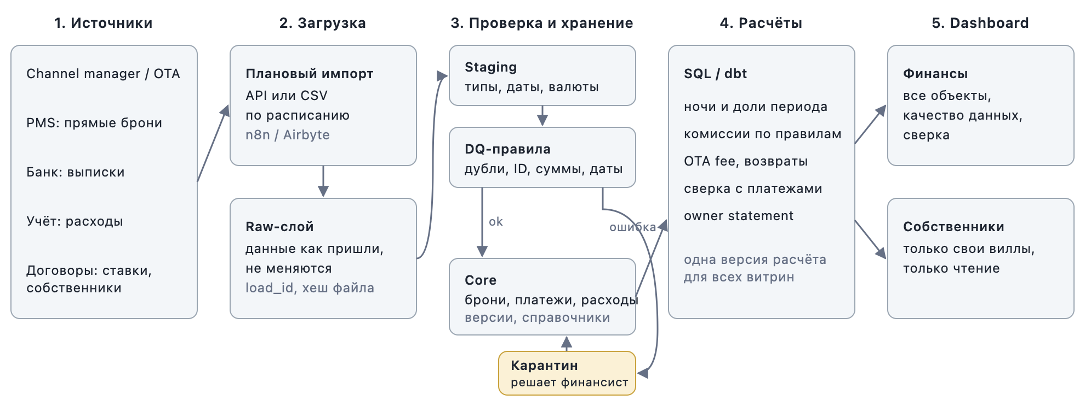

Этап | Что происходит | Инструменты (вариант)
Источники | Channel manager / OTA, PMS, банковские выписки, учёт расходов, договоры со ставками | API, CSV-выгрузки
Загрузка | Импорт по расписанию в raw-слой: данные как пришли, с load_id и хешем файла | n8n / Airbyte / Apps Script
Проверка и хранение | Staging (типы), DQ-правила, карантин для ошибок, core с версиями записей и справочниками | Postgres или BigQuery
Расчёты | Ночи и доли периода, комиссии, сверка с платежами, owner statement — одна версия логики | SQL / dbt
Dashboard | Финансы видят всё и качество данных, собственники — только свои виллы | Metabase / Looker Studio

Повторный импорт без дублей | Файл с тем же хешем не грузится повторно. Запись в core определяется ключом (source + reservation_id, payment_id, expense_id) и пишется через upsert. Более поздний updated_at создаёт новую версию, идентичная строка игнорируется.
Аудит изменений | Raw не меняется. У строк core есть load_id, valid_from, valid_to. Исправления — отдельными корректировками с автором и причиной. Решения по карантину пишутся в журнал, закрытый месяц блокируется.
Разграничение доступа | Роли: финансы, операционная команда, собственник (row-level security по owner_id, только чтение), администратор. Загрузка под сервисной учётной записью, ключи в secret manager.

5. Вопросы финансовому директору
1. | Подтверждаете признание выручки по ночам? Или для отчётов собственникам нужна дата выезда?
2. | Management fee считается от gross до возвратов или после?
3. | Удерживает ли OTA комиссию при отмене с полным возвратом?
4. | Что означает ota_fee у прямых броней (Direct)?
5. | Какие расходы относятся на собственника? Учитывать ли pending?
6. | Почему платежи есть только у броней с чётными номерами?
7. | На какую дату сделана выгрузка? Как трактовать платежи received с датой после 15.10?
8. | V999 и V777 — новые объекты, тестовые записи или опечатки?
9. | R0061: сумма в USD или ошибка в поле валюты?
10. | Как оформляется модификация брони: новая запись со ссылкой на старую или обновление?
11. | Какой системе верить, когда брони на одной вилле пересекаются?
12. | Какие налоги и удержания учитывать в балансе собственника?

